Sheet1
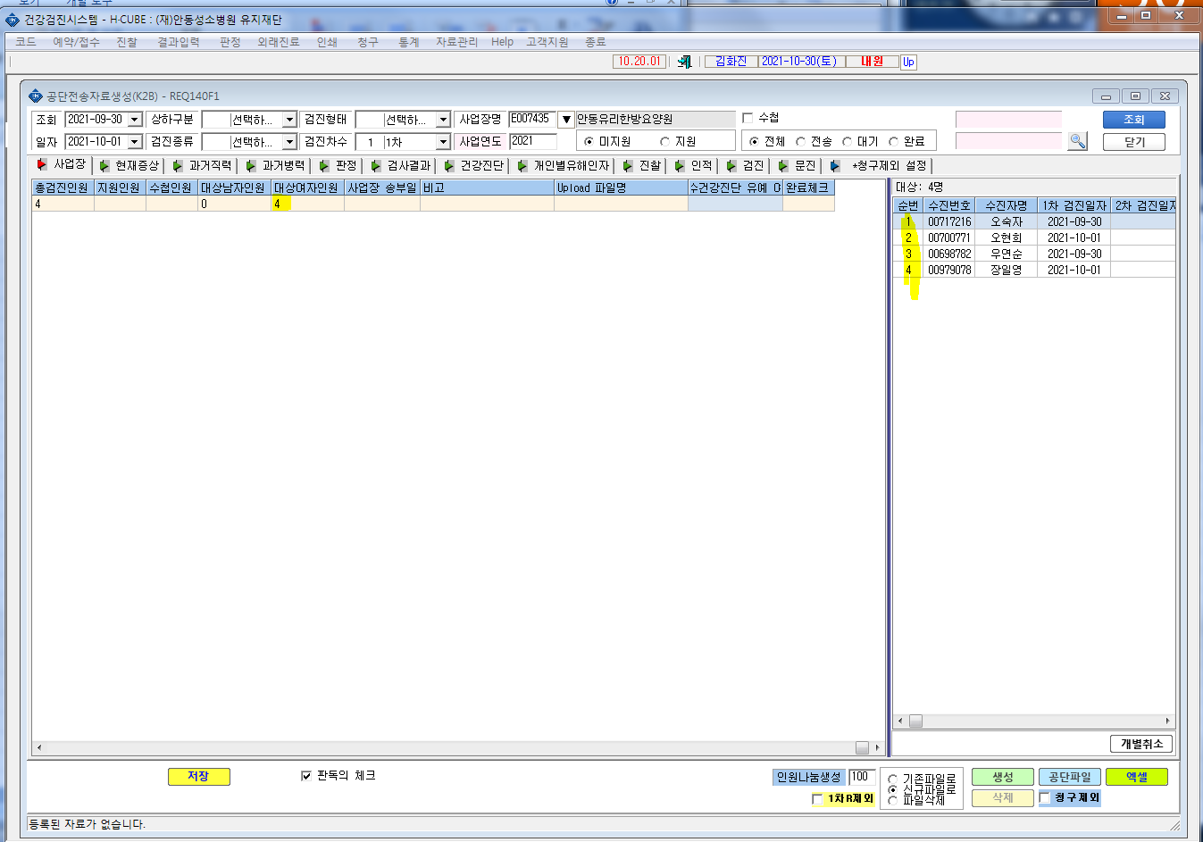
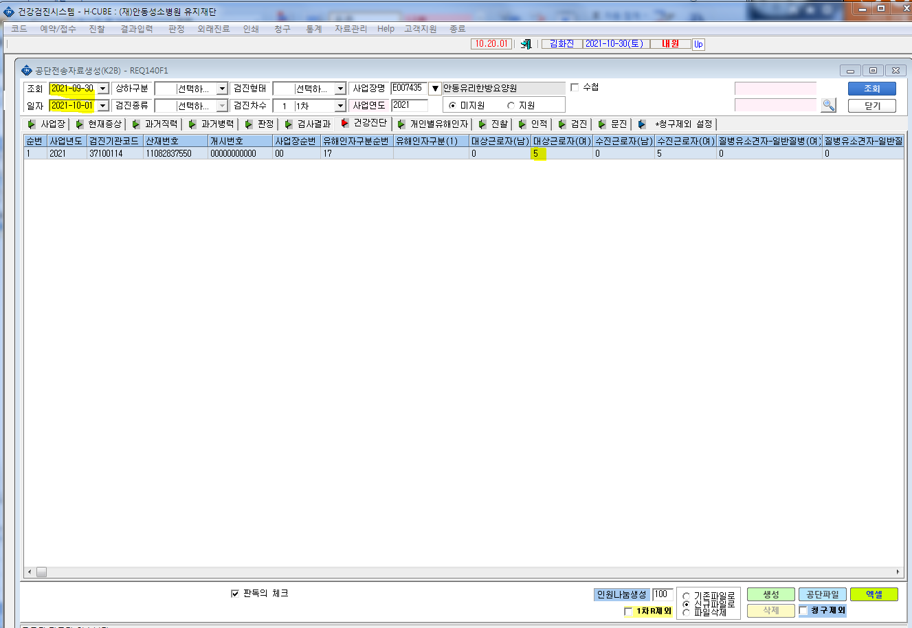
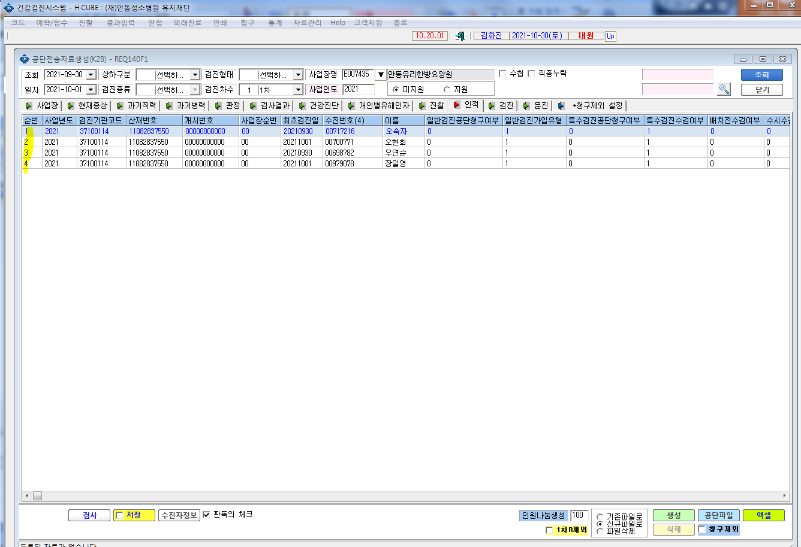
* 공단전송자료생성(K2B)에서 안동유리한방요양원 9/30-10/1일자 전송에서 4명에 대하여 생성을 했으나 건강진단에서 5명으로 확인이됩니다. 확인부탁드립니다.

